analisis por edad
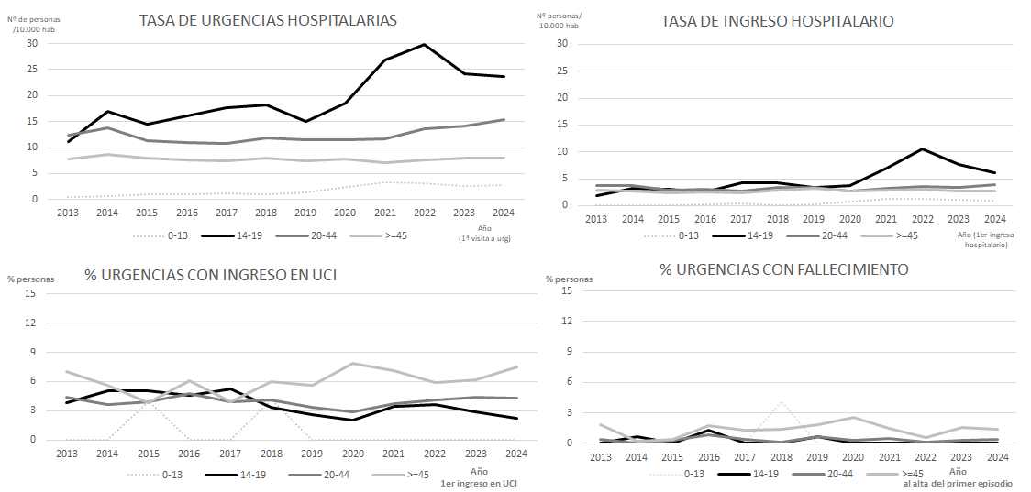
Tasa anual de personas con primera visitas a urgencias por conducta suicida por 10.000 hab (personas nuevas)
 | 2013 | 2014 | 2015 | 2016 | 2017 | 2018 | 2019 | 2020 | 2021 | 2022 | 2023 | 2024 | Total periodo | Incid acum 2013-2019 | Incid acum 2020-2022 | Incid acum 2023-2024
Total | 8.6 | 9.8 | 8.5 | 8.3 | 8.3 | 8.9 | 8.4 | 9.0 | 9.4 | 10.5 | 10.4 | 10.7 | 9.3 | 8.7 | 9.6 | 10.5
0-13 | 0.5 | 0.7 | 1.0 | 0.9 | 1.2 | 1.0 | 1.4 | 2.4 | 3.4 | 3.1 | 2.6 | 2.9 | 1.7 | 1.0 | 3.0 | 2.7
14-19 | 11.1 | 17.0 | 14.6 | 16.1 | 17.7 | 18.2 | 15.1 | 18.6 | 26.9 | 29.8 | 24.1 | 23.7 | 19.7 | 15.7 | 25.2 | 23.9
20-44 | 12.3 | 13.8 | 11.3 | 11.0 | 10.9 | 11.9 | 11.5 | 11.6 | 11.7 | 13.5 | 14.1 | 15.3 | 12.4 | 11.8 | 12.3 | 14.7
>=45 | 7.8 | 8.7 | 8.0 | 7.7 | 7.5 | 8.0 | 7.5 | 7.8 | 7.1 | 7.7 | 8.0 | 7.9 | 7.8 | 7.9 | 7.5 | 7.9

Tasa de personas con ingreso hospitalario relacionado con conducta suicida por 10.000 hab (por año de primer ingreso hopsitalario)
 | 2013 | 2014 | 2015 | 2016 | 2017 | 2018 | 2019 | 2020 | 2021 | 2022 | 2023 | 2024 | Total periodo | Incid acum 2013-2019 | Incid acum 2020-2022 | Incid acum 2023-2024
Total | 2.7 | 2.7 | 2.2 | 2.4 | 2.3 | 2.7 | 2.8 | 2.5 | 3.0 | 3.4 | 3.1 | 3.1 | 2.7 | 2.5 | 0.1 | 3.1
0-13 | 0.1 | 0.0 | 0.1 | 0.2 | 0.3 | 0.1 | 0.2 | 0.7 | 1.3 | 1.3 | 1.2 | 0.8 | 0.5 | 0.2 | 1.1 | 1.0
14-19 | 1.9 | 3.2 | 3.1 | 2.6 | 4.3 | 4.2 | 3.3 | 3.7 | 6.9 | 10.6 | 7.6 | 6.2 | 4.9 | 3.3 | 7.1 | 6.9
20-44 | 3.7 | 3.7 | 2.8 | 3.1 | 2.7 | 3.4 | 3.4 | 2.7 | 3.2 | 3.5 | 3.5 | 3.9 | 3.3 | 3.3 | 3.1 | 3.7
>=45 | 2.9 | 2.8 | 2.3 | 2.5 | 2.4 | 2.9 | 3.2 | 2.8 | 2.9 | 3.0 | 2.7 | 2.8 | 2.8 | 2.7 | 2.9 | 2.7

% de personas personas que ingresan en UCI durante un episodio relacionado con conducta suicida (por año de primer ingreso en UCI)
 | 2013 | 2014 | 2015 | 2016 | 2017 | 2018 | 2019 | 2020 | 2021 | 2022 | 2023 | 2024 | Total periodo | % ingresos UCI 13-19 | % ingresos UCI 20-22 | % ingresos UCI 23-24
Total | 5.2 | 4.4 | 4.0 | 5.2 | 4.0 | 4.7 | 4.1 | 4.5 | 4.6 | 4.4 | 4.6 | 4.9 | 4.6 | 4.5 | 4.5 | 4.7
0-13 | 0.0 | 0.0 | 4.0 | 0.0 | 0.0 | 4.2 | 0.0 | 0.0 | 0.0 | 0.0 | 0.0 | 0.0 | 0.4 | 1.2 | 0.0 | 0.0
14-19 | 3.8 | 5.0 | 5.1 | 4.5 | 5.2 | 3.3 | 2.6 | 2.1 | 3.5 | 3.7 | 2.9 | 2.2 | 3.5 | 4.2 | 3.2 | 2.6
20-44 | 4.4 | 3.7 | 3.9 | 4.8 | 3.9 | 4.1 | 3.4 | 2.9 | 3.7 | 4.1 | 4.4 | 4.3 | 4.0 | 4.0 | 3.5 | 4.3
>=45 | 7.0 | 5.6 | 3.8 | 6.1 | 3.9 | 6.0 | 5.6 | 7.8 | 7.1 | 5.9 | 6.2 | 7.5 | 6.1 | 5.4 | 6.9 | 6.9

% de personas que fallecen en el hospital durante un episodio relacionado con conducta suicida
 | 2013 | 2014 | 2015 | 2016 | 2017 | 2018 | 2019 | 2020 | 2021 | 2022 | 2023 | 2024 | Total periodo | % fallecidos hospital 13-19 | % fallecidos hospital 20-22 | % fallecidos hospital 23-24
Total | 0.9 | 0.1 | 0.3 | 1.2 | 0.7 | 0.7 | 1.1 | 1.1 | 0.7 | 0.2 | 0.7 | 0.7 | 0.7 | 0.7 | 0.7 | 0.7
0-13 | 0.0 | 0.0 | 0.0 | 0.0 | 0.0 | 4.2 | 0.0 | 0.0 | 0.0 | 0.0 | 0.0 | 0.0 | 0.2 | 0.6 | 0.0 | 0.0
14-19 | 0.0 | 0.6 | 0.0 | 1.3 | 0.0 | 0.0 | 0.6 | 0.0 | 0.0 | 0.0 | 0.0 | 0.0 | 0.2 | 0.4 | 0.0 | 0.0
20-44 | 0.4 | 0.0 | 0.3 | 0.9 | 0.4 | 0.2 | 0.7 | 0.3 | 0.5 | 0.1 | 0.3 | 0.4 | 0.4 | 0.4 | 0.3 | 0.3
>=45 | 1.8 | 0.2 | 0.4 | 1.7 | 1.3 | 1.4 | 1.9 | 2.5 | 1.5 | 0.6 | 1.6 | 1.4 | 1.4 | 1.2 | 1.5 | 1.5

